Sheet1
2026年民办学校收费情况公示

序号 | 收费项目 | 计算单位 | 收费标准（元） | 批准机关及文号 | 备注
1 | 住宿费 | 生/学期 | 4000 | 中发改费管函【2015】290号 | 小学
2 | 住宿费 | 生/学期 | 3800 | 中发改费管函【2015】290号 | 初中
3 | 学杂费 | 生/学期 | 14460 | 中发改价批【2023】11号 | 小学；老生老办法，新生新办法
4 | 学杂费 | 生/学期 | 15900 | 中发改价批【2023】11号 | 初中；老生老办法，新生新办法

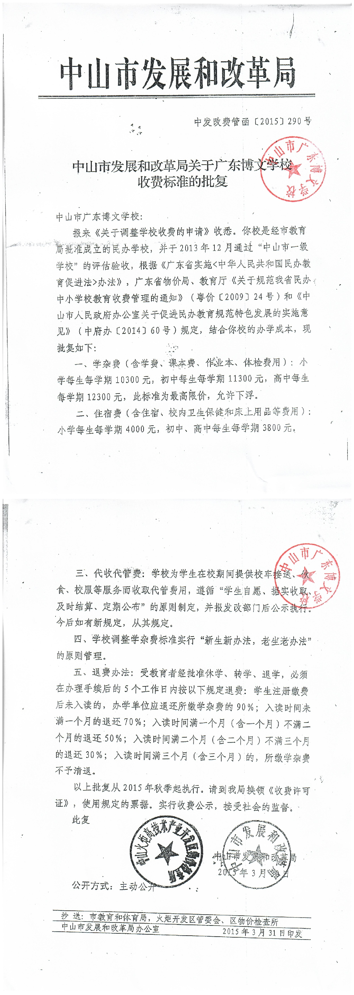
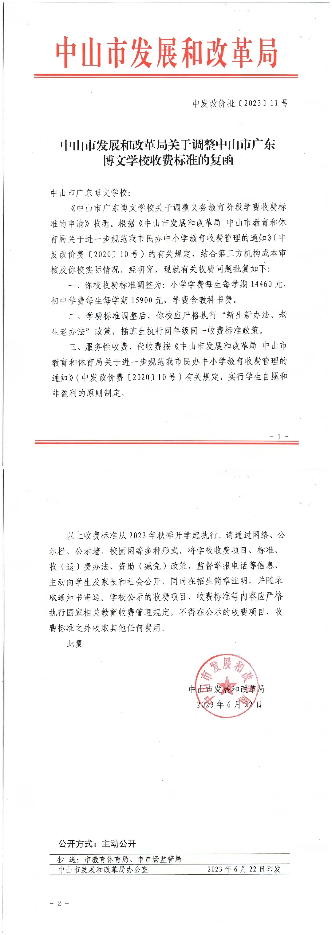
请将收费许可证扫描后粘贴图片在下方：

